PARTE 1
La industria de Alimentación Infantil es una categoría grande con varios subsegmentos donde los más importantes son: -Biberones -Vasos -Mamilas -Baberos Has sido contratado para trabajar en la marca INFANTI, marca líder en el mercado de alimentación infantil, está dirigida principalmente a mujeres que son mamás primerizas o tienen hijos de 0 a 3 años. La promesa de marca es acompañar a mamá en su maternidad ofreciendole las mejores soluciones para la alimentación y crizanza de su(s) bebé(s). El tono de comunicación hacia las consumidoras es el de una marca experta y confiable gracias a la trayectoria de más de 75 años en el mercado mexicano. Dentro de las actividades diarias que desempeñarás se encuentra el reporte de ventas y resultados, por lo que considerando la BASE 1 se te solicita proporciones los siguientes datos:
NOTA: Para responder cada pregunta se requiere el uso de tablas dinámicas, filtros, fórmulas y/o gráficas, mismas que deberás trabajar en este libro de Excel.
Crecimiento de la marca
1.- Crecimiento a total marca del 1er Semestre 2022 vs 1er Semestre 2021

Total 1er semestre 2021 | Total !er Semestre 2022 | Crecimiento | %crecimiento
8,160,520 | 9,620,644 | 1,460,124 | 18%

2.- Crecimiento de los 4 subsegmentos de INFANTI del 1er Semestre 2022 vs 1er Semestre 2021

3.- ¿Cuál es el subsegmento de INFANTI que reporta mayor crecimiento?

4.- ¿Cuál es el TOP 3 de SKUS con mejor venta en Mamilas?
5.- ¿Cuántos SKUS tiene el subsegmento de Baberos?
6.- Utilizando la fórmula BuscarV indicar en la siguiente tabla el producto al que corresponden los siguientes códigos de barra:
CÓDIGO DE BARRAS | PRODUCTO
7501027513618 | BIB DREAMS 4OZ
7501027524263 | MAMILA ANAT FL 4PK
7501027554949 | VASO POPOTE DIVERTI
7501027551535 | BABERO ACUARIO CH
7501027524270 | MAMILA STD FM 4PK
7501027511843 | #N/A

7.- Encontrar el SKU de INFANTI en el subsegmento de Biberones que actualmente se vende en Autoservicios en la presentación de 5 Onzas y tuvo una venta mayor a 10,000 Unidades en Junio 2022.

8.- Generar una tabla dinámica donde se reporte por canal la venta de cada SKU de Vasos durante Enero 2022.
9.- Realizar una gráfica de barras o líneas donde se comparen los siguientes datos de venta de Biberones. Colocar los valores de cada mes en la gráfica.

BIBERONES | ENERO | FEBRERO | MARZO | ABRIL | MAYO | JUNIO
2021 | 471,560 | 439,087 | 537,253 | 986,094 | 836,775 | 630,725
2022 | 599,449 | 802,375 | 838,226 | 909,617 | 884,450 | 515,560

PARTE 2
Otra de las actividades a desempeñar es el desarrollo de empaques de productos, en dichos empaques se deben colocar "claims", es decir declaraciones simples y cortas que permitan al consumidor conocer los principales beneficios, atributos y diferenciadores del producto vs el de la competencia. A continuación se observa el nuevo biberón INFANTI que tiene como característica principal una mamila anticólicos que gracias a su tecnología libera el aire generado por el bebé al succionar. Realizar una propuesta de 5 Claims a comunicar en el empaque del producto considerando la ventaja competitiva anterior y los atributos observables en la imagen.

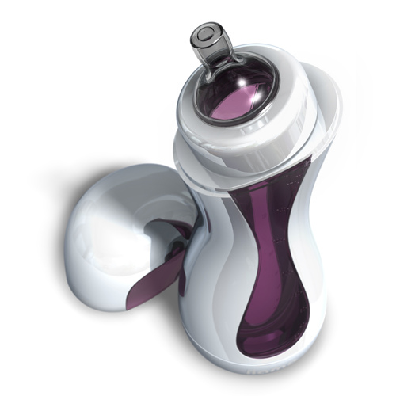

 | 1.-
 | 2.-
 | 3.-
 | 4.-
 | 5.-

P5
Etiquetas de fila | Suma de SKU
BABEROS | 5695497
BIBERONES | 24029622
MAMILAS | 11692575
VASOS ENTRENADORES | 22896549
Total general | 64314243

P8
SUB-CATEGORIA | BABEROS

CANAL | PRODUCTO | Suma de 2022 ENERO
Autoservicios | BAB SILICON FRASES | 1069.2
 | BABERO ACUARIO CH | 2235.6
 | BABERO FOREST CH | 12193.2
 | BABERO FOREST GRAND | 11404.8
 | BABERO FRASES GDE | 16480.8
 | BABERO FRYDR CHICO | 7851.6
Total Autoservicios |  | 51235.2
Canales Especializados | BAB SILICON FRASES | 7462.8
 | BABERO ACUARIO CH | 3261.6
 | BABERO FOREST CH | 8251.2
 | BABERO FOREST GRAND | 6480
 | BABERO FRASES GDE | 9547.2
 | BABERO FRYDR CHICO | 3520.8
 | BABERO MILLENNIAL C | 3574.8
Total Canales Especializados |  | 42098.4
Total general |  | 93333.6

